Sheet1
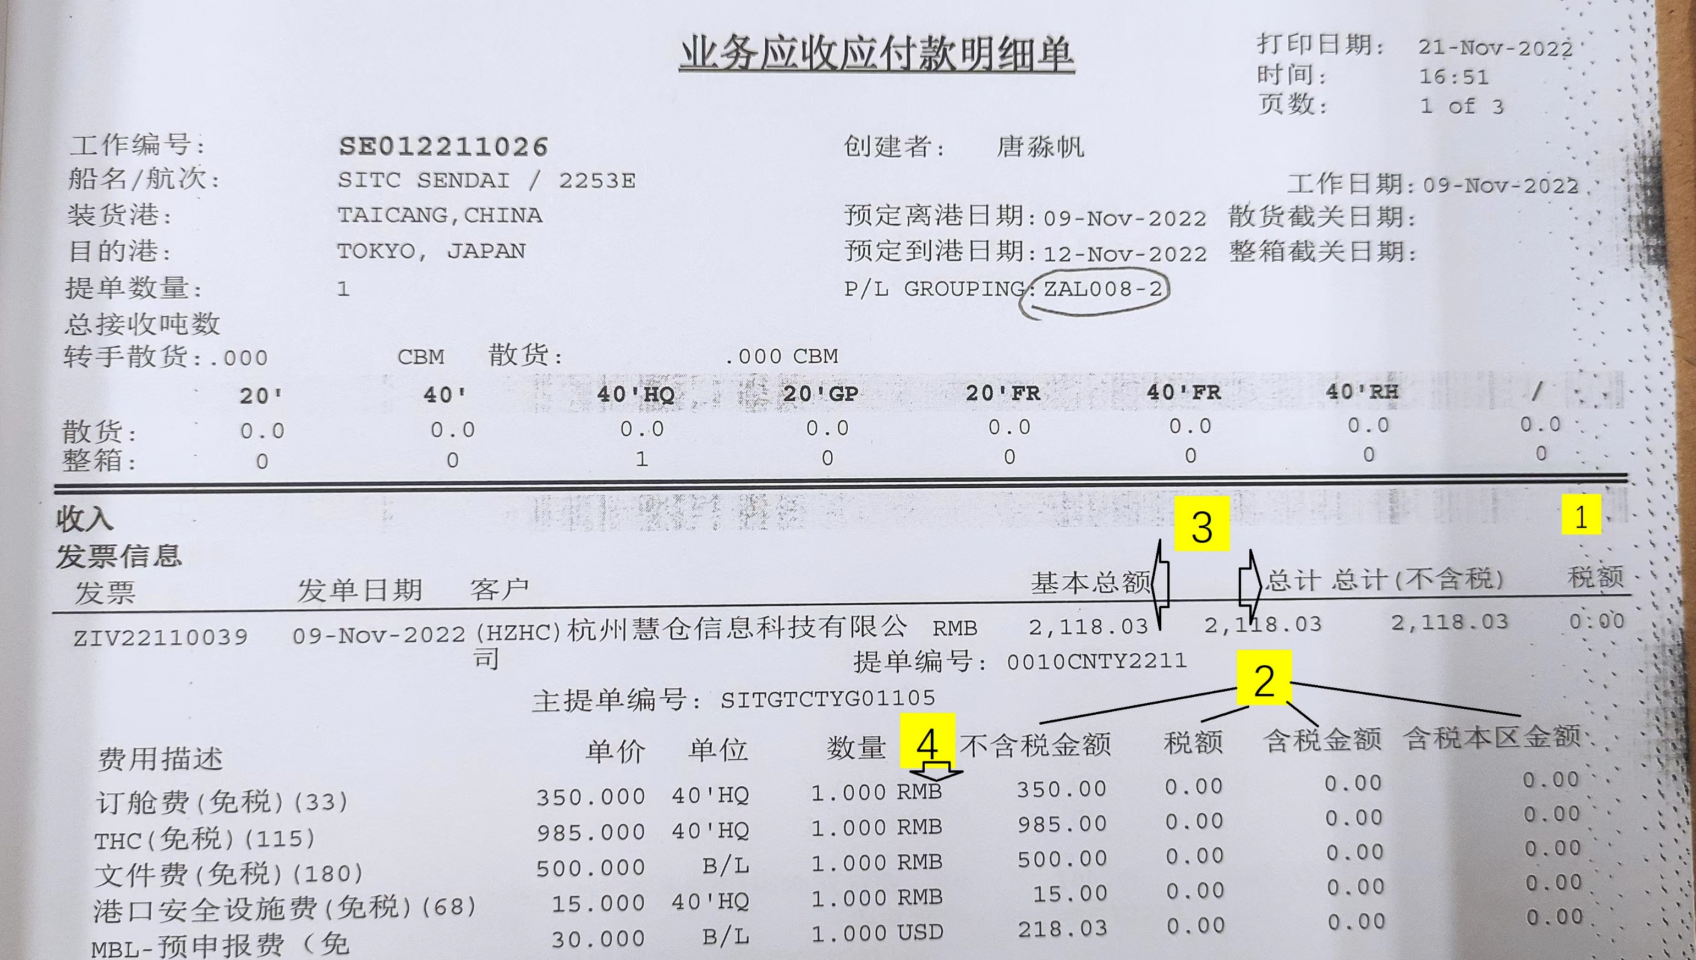
 | 发票 | 价税合计 | 税率 | 销售额 | 销售额2位 | 销项税=合计-销售额2位
SE032207012 |  | 29,033.0000 | 0.0900 | 26,635.7798 | 26,635.7800 | 2,397.2200
 | ITD | 价税合计 | 税率 | 销售额 | 销售额2位 | 销项税=合计-销售额2位
 |  | 29,033.0000 | 0.0900 | 26,635.7700 | 26,635.7700 | 2,397.2300

 | 发票 | 价税合计 | 税率 | 销售额 | 销售额2位 | 销项税=合计-销售额2位
SE032208025 |  | 5,458.5400 | 0.0600 | 5,149.5600 | 5,149.5700 | 308.9700
 | ITD | 价税合计 | 税率 | 销售额 | 销售额2位 | 销项税=合计-销售额2位
 |  | 5,458.5400 | 0.0600 | 5,149.5600 | 5,149.5600 | 308.9800

 | 发票 | 价税合计 | 税率 | 销售额 | 销售额2位 | 销项税=合计-销售额2位
SI0322080032 |  | 4,536.6000 | 0.0600 | 4,279.8100 | 4,279.8100 | 256.7900
 | ITD | 价税合计 | 税率 | 销售额 | 销售额2位 | 销项税=合计-销售额2位
 |  | 4,536.6000 | 0.0600 | 4,279.8300 | 4,279.8300 | 256.7700

 | 发票 | 价税合计 | 税率 | 销售额 | 销售额2位 | 销项税=合计-销售额2位
SI0322080033 |  | 4,430.6000 | 0.0600 | 4,179.8100 | 4,179.8100 | 250.7900
 | ITD | 价税合计 | 税率 | 销售额 | 销售额2位 | 销项税=合计-销售额2位
 |  | 4,430.6000 | 0.0600 | 4,179.8300 | 4,179.8300 | 250.7700

 | 发票 | 价税合计 | 税率 | 销售额 | 销售额2位 | 销项税=合计-销售额2位
SI0322080035 |  | 4,709.2200 | 0.0600 | 4,442.6600 | 4,442.6600 | 266.5600
 | ITD | 价税合计 | 税率 | 销售额 | 销售额2位 | 销项税=合计-销售额2位
 |  | 4,709.2200 | 0.0600 | 4,442.6700 | 4,442.6700 | 266.5500

关于ITD账单打印格式需要调整的部分：
1. 最右边列的税额会显示不全，所有列需要整体向左移动。
2. 不含税金额，税额，含税金额，含税本区金额这四项只有分列明细，没有对应的合计数。
3. 公司名称后面的基本总额，总计总计（不含税），税额和下面的明细对应不上。
4. 发单日期和中间一列RMB是什么？是否有必要保留？
5. 整体字体是否可以调小一号以便显示所有信息？
6. 关于ITD税额与税局开票系统开具的税额差几分钱，已经总结了上图中。
7. 另外，目前开始开具全电发票，但是发现全电发票号码20位输入ITD后，再导出到用友后缺失最后6位。

